depart
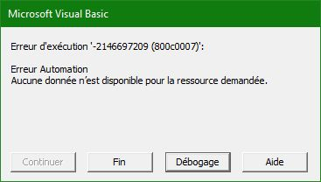
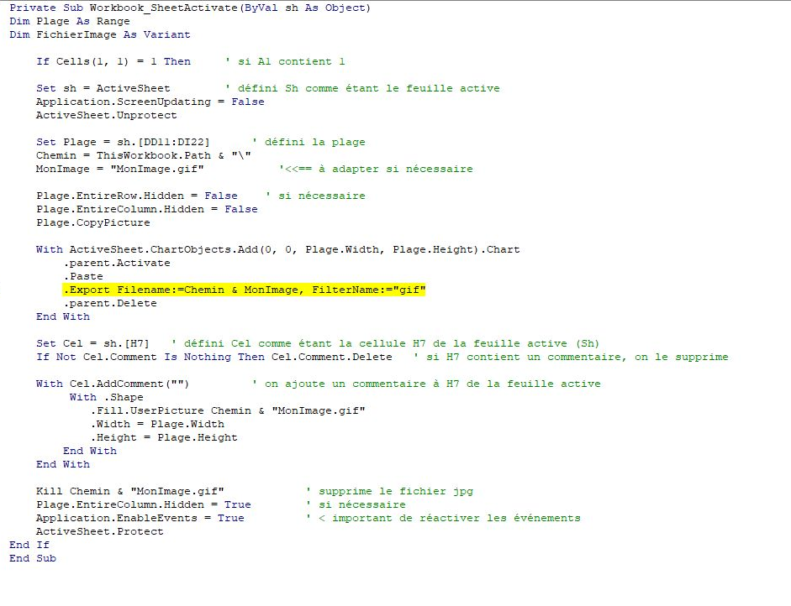
 | janvier | 214
Bonjour, | fevrier | 236
Sur la feuil2 clic sur mise à jour, code dans la feuil VBA | mars | 95
Sur la feuil3 la mise à jour est automatique si 1 est inscrit dans la cellule A1 | avril | 47
code dans ThisWorkbook | mai | 123
 | juin | 541
Merci | juillet | 845
 | août | 841
 | septembre | 968
 | octobre | 525
 | novembre | 632
 | décembre | 784

